2020_data
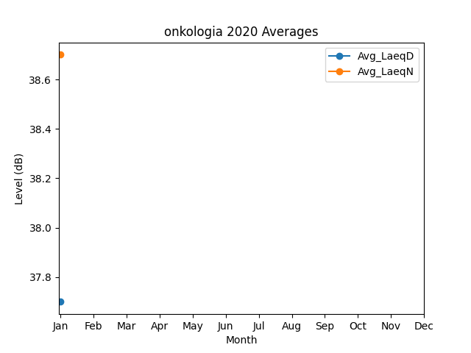
Month | Avg_LaeqD | Avg_LaeqN
1 | 37.7 | 38.7

